.Net Core源码解读
主题 | 知识点 | 资料
HostingStartup | 项目启动时额外处理逻辑 支持无侵入 SkyAPM | ASP.NET Core使用HostingStartup增强启动操作
Logger组件 | log4Net 自定义日志组件 | .NET Core log4net 使用
Kestrel配置 | 为什么有了Kestrel还要使用Nginx/IIS | Net Core -- 配置Kestrel端口
 | Kestrel配置--多端口配置 (1)UseUrls (2)环境变量 (3)命令行启动 (4)launchSettings.json-->applicationUrl项 (5)UseKestrel(除了多端口配置外，还可以配置其他Kestrel属性) | ASP.NET Core中配置监听URLs的五种方式
Configuration操作 | （1）基本路径读取--->appsetting.json （2）Bind和Get--->对象读取 （3）命令行参数--->框架默认支持 （4）多配置文件支持--->json-xml-ini （5）内存数据提供--->memory模式 （6）自定义配置文件介质Provider 说明：支持多配置文件--后面覆盖前面的--优先命令行 | 说明①
 | Apollo分布式配置 | Apollo官方文档
IOC | （1）生命周期（单例、瞬时、作用域） 默认IOC容器只支持构造函数注入 （2）理解IOC--依赖倒置原则 （3）使用自定义处理替换框架默认实现 例如：使用CustonControllerActivator实现IControllerActivator （4）IOC源码解读
 | AutoFac 1、为什么要使用AutoFac （1）默认容器功能简单--没有属性注入，方法注入 （2）熟悉AutoFac，也很通用，性能也高 2、AutoFac依赖注入（构造函数、方法、属性、AOP） 3、AutoFac读取配置文件进行服务注册 | Autofac的3种依赖注入方式
 | 扩展：Castle动态代理组件
 | 扩展：熟悉AOP原理（其实是基于委托完成流程组装）
 | 扩展：Module
Options模式数据注入 | （1）IOptions<T>--->直接单例，不支持数据变化，性能高 （2）IOptionsMonitor<T>--->支持数据修改，靠的是监听文件更新(onchange)数据 （3）IOptionsSnapshot<T> --->一次请求数据不变的，但是不同请求可以不同的，每次生成
 | Options扩展---解除对IOptions接口的依赖后, 可以在不引用Microsoft.Extensions.Options程序集的情况下， 注入了一个“原始”(EmailOption)的配置对象。 | services.Configure<EmailOption>(Configuration.GetSection("EmailNew"));//从配置文件读取 services.AddSingleton(resolver => resolver.GetRequiredService<IOptions<EmailOption>>().Value);
Http请求管道源码解读
IStartFilter扩展 | 在请求管道处理之前执行，即允许在应用程序中创建Configure方法的管道 使用场景： 1、可用于头尾拦截加东西--缓存初始化，配置文件检测提前报错，黑白名单组件 2、你自己创建了一个库，你需要确保你的中间件在中间件管道的开头（或结尾）运行。 3、你正在使用一个使用IStartupFilter的库，您需要确保您的中间件在它之前运行。 4、在ASP.NET Core项目启动前，使用IStartupFilter验证强类型配置 5、在ASP.NET Core项目启动前，使用IStartupFilter进行数据库迁移和缓存预读取 | 探索ASP.NET Core中的IStartupFilter
 |  | 如何为ASP.NET Core的强类型配置对象添加验证
常见内置扩展方法 | app.Run 终结处理--不执行Next app.Use 终结处理--不执行Next app.Use 扩展方法--组装流程，但是如果没有调用Next，则如上 app.UseWhen 满足某个条件则执行自定义处理 app.Map 是固定根据Path检测，满足则执行自定义处理 app.MapWhen 可以多条件（拒绝非谷歌浏览器的请求/多语言/把ajax统一处理），满足则执行自定义处理 注意：MVC中如果没有配置UseStatic则静态文件请求也会进入管道，因此会导致中间件、IstartFilter等重复执行。 WebAPI则不会，因为是纯后端 | 说明②
UseMiddleWare扩展 | 1、自定义类，构造函数中注入RequestDelegate，且实现Invoke/InvokeAsync接口 2、继承IMiddlerWare：在请求到来时，会从IMiddlewareFactory中获取中间件实例 （1）实现IMiddleware，就不能有参数--而且还得IOC注册 （2）SecondMiddleWare类型的初始化是请求来了之后才发生，跟FirstMiddleware不一样 （3）如果响应请求时，才实例化，用完立即释放---这种就应该实现IMiddleware 3、自定义类，构造函数中注入RequestDelegate，及传入自定义参数，且实现Invoke/InvokeAsync接口 4、继承IMiddlewareFactory，可用于替换默认的IMiddlewareFactory处理 eg:services.Replace(ServiceDescriptor.Singleton<IMiddlewareFactory, SecondMiddleWareFactory>());//替换默认容器 不使用该逻辑的话，则默认最后一个IMiddlewareFactory注册有效。且可通过？？？来获取所有实例
 | 标准扩展：AddMiddleware + UseMiddleware + Options Add：集中扩展 Use：扩展类 Options：传值
 | 常见Middleware扩展 （1） 全部请求都要经过—日志/性能监控/跨域/压缩/前端缓存—通用操作 （2） 包裹在外层做请求拦截---黑白名单/鉴权授权/反爬虫/限流 （3） 应对特殊条件的请求---MapWhen---Robot/RSS/防盗链
Stream读写 | Stream读取问题（中间件去扩展MVC，其实不能随便写Response—因为请求响应已完成，里面的Content-Length已固定，所以不能改） | 说明③
 | Stream写入问题 | 说明④
 | Header读写 | 说明⑤
Kestrel监听请求 | （1）源码解读 （2）IOC的Scope怎么实现 处理请求时先生成作用于生命周期的实例--实例里面有个单独的私有缓存--遇到作用域单例的生成，就保存在私有缓存---后续只要是这个容器实例，生成这个对象，就从这个缓存获取，然后就实现了作用域单例 （3）容器资源释放问题 a. HostingApplication生成HttpContext，引用Scope容器 b. HostingApplication释放HttpContext，释放全部引用
Middleware | 全局异常处理 1、使用中间件处理异常 2、使用框架自带异常中间件 a、UseDeveloperExceptionPage：对于开发模式，一旦报错就跳转到错误堆栈页面（默认） b、UseExceptionHandler：错误拦截程序（默认） c、UseExceptionHandler自定义全局异常处理 注意：与Filter的区别（拦截范围不同） IExceptionFilter作为一种过滤器，它需要在控制器发现错误之后将错误信息提交给它处理，因此它的异常处理范围是控制器内部。如果我们想捕获进入控制器之前的一些错误，IExceptionFilter是捕获不到的。 而对于ExceptionHandlerMiddleware异常中间件来说就很容易了，它作为第一个中间件被添加到管道中，在它之后发生的任何异常都可以捕获的到。 那么为什么要有两种异常处理的方式呢？只使用ExceptionHandlerMiddleware中间件处理异常不可以吗？它可以捕获任何时候发生的异常，为什么还要有过滤器呢？如果你想在控制器发生异常时快速捕获和处理异常，那么使用过滤器处理异常是非常不错的选择。如果是控制器内部发生了异常，首先是由过滤器捕获到异常，最后才是中间件捕获到异常。 我们在自定义过滤器的时候有这样一段代码：context.ExceptionHandled = true;如果在自定义过滤器中将异常标记为已经处理之后，则第一个异常处理中间件就认为没有错误了，不会进入到处理逻辑中了。所以，如果不把 ExceptionHandled属性设置为true，可能出现异常处理结果被覆盖的情况。 | .NET Core：处理全局异常
 | UseHsts HTTP严格安全传输 (or HSTS) 对于保护web安全是非常重要的. IdentityServer3 提供了一个配置选项把HSTS头包含在所有的HTTP响应中。 通过使用IAppBuilder的UseHsts扩展方法可以启用它。 如果希望设置过期时间(max-age), UseHsts方法可以接受已给整型参数，来表示过期天数或者TimeSpan参数来自定义过期时间。0或者 TimeSpan.Zero 表示清除 HSTS浏览器缓存. 默认是 30 天过期. | netcore强制使用https，把所有的HTTP请求转换为HTTPS
 | UseHttpsRedirection 它建议ASP.NET Core web应用都应该调用HTTPS重定向中间件, 这样就可以把所有的HTTP请求转换为HTTPS. 只需要在Startup的Configure方法里调用UseHttpsRedirection()
 | UseStaticFiles:静态文件处理中间件 UseDirectoryBrowser:增加文件夹访问权限 扩展：防盗链 | 关于Http请求header之Referer讲解
 |  | Asp.Net Core 通过中间件防止图片盗链
 | UseSession //默认没有 扩展：Redis-分布式Session（可以解决网站集群--用户持久化问题） a、Nuget Microsoft.Extensions.Caching.Redis b、注册服务+注入 c、启用Redis-配置连接 d、Session共享-分布式缓存 | Session与Cookie的区别
 |  | 详解Session分布式共享
 | UseRouting
 | UseEndPoint EndPoint终结点包含了Controller/Action/Attribute/RequestDelegate等信息。 路由匹配后，直接执行EndedPoint的RequestDelegate（Controller是什么时候实例化的） Convention扩展 ControllerActionDecriptor含有所有路由信息
 | 小知识点：属性标记特性FromBoby/FromForm | 说明⑦
 |  | FromBody与FromForm
鉴权 | 定义 UseAuthentication/UserAuthorization：UseRouting与UseEndPoint之间 UseAuthentication:认证---鉴权，就是解析请求携带的信息 UserAuthorization：授权--权限检查，就是看看有没有权限 Policy：指定规则，满足什么条件 Roles：角色--就是一种Policy AuthenticationSchemes：指定用户信息来源（Cookie/Header/Url),可能是多个来源的合集里面去筛选。 eg：多Scheme（JWT+Cookie的Age） AddAuthorization：默认就有（在AddControllerWithView中被添加），主要是扩展规则。 AddAuthentication：默认没有，必须添加，否则鉴权无效。必须指定默认方案，否则会出错。 //services.AddAuthentication();//没有任何Scheme不行，程序要求有DefaultScheme services.AddAuthentication(CookieAuthenticationDefaults.AuthenticationScheme)//必须指定默认方案 .AddCookie();//使用Cookie的方式 ClaimsIdentity：后端读取暴露给客户端的信息，是个对象集合。
 | 自定义鉴权处理方法（实现IAuthenticationHandler接口） 接口方法如下： AuthenticationAsync解析用户信息 ChallengeAsync未登录（授权时才会调用） ForbidAsync无权限（授权时才会调用） IntializeAsync初始化（类似于方法注入，传递信息） IAuthenticationSignInHandler接口 SignInAsync登录（附加的，设计为独立的） IAuthenticationSignOutHandler接口 SignOutAsyn退出（附加的，设计为独立的） 说明: SignInAsync和SignOutAsync使用了独立的定义接口， 因为在现代架构中，通常会提供一个统一的认证中心，负责证书的颁发及销毁（登入和登出）， 而其它服务只用来验证证书，并用不到SingIn/SingOut。
 | IClaimsTransformation扩展 获取Claim之后，可根据数据自定义处理
 | 多Scheme鉴权 一个站点支持多个渠道的鉴权--Cookie+JWT+Ids4+自定义鉴权 1、多Scheme可以共存 2、不标记或者标记默认Scheme都是走默认鉴权 3、可以通过标价指定Scheme去鉴权 例如：默认鉴权为UrlToken，鉴权Scheme配置为Cookie 1）中间件还是走默认鉴权（UrlToken）--解析为空--鉴权结束 2）进入授权，授权时会看Scheme配置，根据Scheme再鉴权一次（Cookie） 4、其实多个Scheme信息可以同时利用，授权时验证
授权 | [AllowAnonymous]：无需权限验证 [Authorize]:需要权限验证
 | 1、角色授权Roles--其实就是个特殊的Policy [Authorize(Roles = "Admin")] //要求角色必须是Admin [Authorize(Roles = "Admin,User")] //要求角色必须是Admin/User 2、策略授权Scheme [Authorize(AuthenticationSchemes = "Cookies")] //要求授权策略为Cookies 3、方案授权Policy [Authorize(AuthenticationSchemes = "Cookies", Policy = "AdminPolicy")] //AdminPolicy为自定义策略 关于添加方案授权AddPolicy 1)RequireRole 2)RequireUserName 3)RequireClaim 4)AddAuthenticationSchems 5)Combine 6)RequireAssertion 7)Requirement扩展
 | 扩展定制： 1、继承AuthorizationHandler<类名>,IAuthorizationRequirement 2、IAuthorizationRequirement 继承该接口是实现一个空接口A，在创建多个类继承AuthorizationHandler<A>接口，则可以实现当满足任何一个校验规则即可通过的功能（多选一） 3、自定义Authorize，代替默认的。（继承Attribute，IAuthorizeData） 4、自定义AllowAnonymous（继承Attribute，IAllowAnonymous）
 | 授权总结 1、多个Authorize声明，是需要叠加满足，才能访问 2、单个的Authorize声明，Policy和Role需要同时满足，才能访问 3、单个的Authorize声明，用户信息来源以AuthenticationSchemes声明为准(没有则用默认，有多个则可以共享用户信息) 4、多个Role可以写在一起，满足一个就行 5、多个Policy，如果要同时满足，就分成多个Authorize声明，如果满足一个就行，则写成一个Double Requiredment
Token机制与JWT | 理解Token机制和JWT数据格式 1、理解传统的Cookie-Session机制 2、理解Token机制 | 说明⑧
 | JWT数据格式：头信息+载荷+签名 Header：头部，通常头部有两部分信息： 声明类型type，这里是JWT（type=jwt） 加密算法，自定义(rs256/base64/hs256) 我们会对头部进行base64加密（可解密），得到第一部分数据 Payload：载荷，就是有效数据，一般包含下面信息： 用户身份信息-userid,username（注意，这里因为采用base64加密，可解密，因此不要存放敏感信息） 注册声明：如token的签发时间，过期时间，签发人等 这部分也会采用base64加密，得到第二部分数据 Signature：base64加密，签名，是整个数据的认证信息。一般根据前两步的数据，再加上服务的的密钥（secret）（不要泄漏，最好周期性更换），通过加密算法生成。用于验证整个数据完整和可靠性，防篡改 | asp.net core 集成JWT
 | 加密算法：对称可逆加密（HS256）、非对称可以加密（RS256） 对称可逆加密：速度快，适合于内网 非对称可逆加密：速度慢一些，可以支持第三方
 | 1、Token鉴权授权 客户端登录-->鉴权授权中心（私钥）-->获取Token-->返回给客户端 客户端访问服务器--->携带Token--->服务器验证（公钥）-->成功则可访问 2、Token局限性 (1)Token泄露导致的重放攻击(无止境的重复请求) a. SSL通信，不会中途窃取，但是浏览器端无法避免 b. 可以加额外验证，比如IP，浏览器类型。 (2)用户登录-->颁布Token-->修改密码后重新颁布Token-->想让导致之前Token失效？（不适用） 除非客户端和鉴权中心通信，才能及时过期 a. 修改密码，就更新密钥，会导致所有的Token都失效--而且不断变化证书（不可取） b. 生成token时--除了生成Token（含guid）--再生成个guid+用户id--写入Redis 验证Token--那guid去redis校验 改密码--删除/过期/无效redis那一项数据之前的缓存 验证旧Token--发现过期--则重新请求鉴权中心 验证新Token--OK c. 减小有效期 (3)滑动过期 a. 不能默认检测有效期--可以自定义校验（或者写在授权环节）--把Token写入Redis（比如有效期3min）--真是检测2个条件：Redis有，则可直接用；没有，则检测Token有效期。 b.双Token--不是滑动过期，是自动续期（常用） | 双Token | 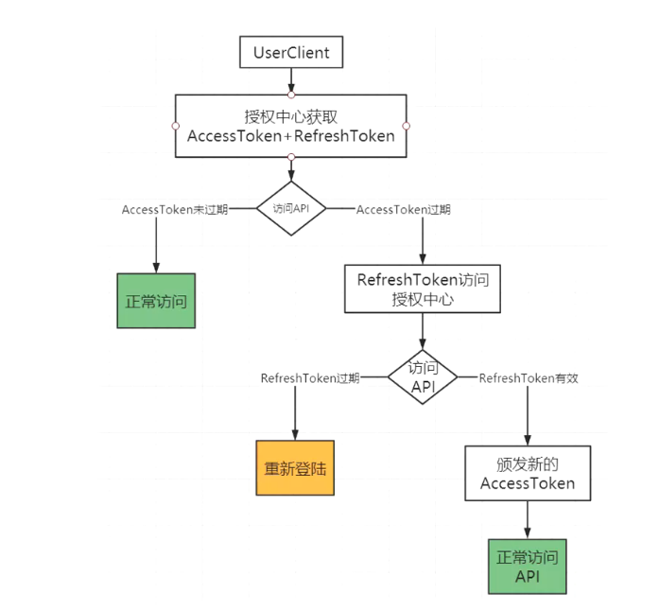
 | 问题：Tokens放在头部的话 浏览器打开开发者工具是可以看到请求头上的TOKEN值的，很容易就获取到了，如果被人拿到token值不就可以为所欲为了吗，那后台解密还有啥用？ 解答： 1）当客户端带着Token访问服务器时，服务端会通过私钥解密来验证数据的完整性，如果通过，则可新。当Token被其他人截取，并用于请求服务器时，由于他没有公钥，所以无法生成正确的签名，所以当请求服务端时则不会通过。 2）当别人截取到Token时，没有公钥的情况下，不会对服务器造成影响。但是可能会发生重放攻击，为了防止此情况的发生，可以随请求数据带一个唯一的字段（一般是时间戳，或是服务端生成的有时效性、一次性的 nonce），并使用客户端私钥进行签名，当请求到达服务端后，服务端记录此时间戳 / nonce 为已使用，那么当发生重放时，采用相同的时间戳或 nonce 的请求就要被拒绝（https可以防止重放攻击，也就是说https请求，就没必要再做专门的防重放攻击处理了）
Controller-Action-Result | 请求响应过程 （1）CAR就是个普通方法，能生成HTML响应 （2）一个URL，怎么调用Action-->一定是使用了反射-->反射创建控制器实例，反射准备方法参数，反射调用Action方法 （3）然后生成一段内容（啥都可以），写入Response里面-->由Kestrel回发到浏览器-->浏览器解析报文 （4）控制器释放问题：在Result返回浏览器之前，会完成控制器的释放
 | 1、控制器扩展 将控制器类（要么类名以Controller结尾，要么标记Controller特性）以类库的形式引用到项目中（其实用处不大） 原理：是.Net Core底层会调用AddControllersWithViews注册时会扫描所有dll，然后找到所有Controller 2、热插拔---CoolCat--动态加载（https://www.cnblogs.com/lwqlun/p/14164138.html） 3、动态编译插入（https://www.cnblogs.com/artech/p/dynamic-controllers.html） 4、ControllerFactory(ControllerActivator)-->CustomControllerFactory(CustomControllerActivator)--->.AddControllersAsService()-->容器替换services.Replace(ServiceDescriptor.Transient<IControllerFactory, CustomControllerFactory>()) Controller 默认是不会通过自带容器来 Resolve&Activate的,可以通过调用 AddControllersAsServices()方法来让 Controller 使用自带容器。 说明：以上只需了解，实际很少使用
 | 瘦控制器：就算控制器越简单越好--分层的概念，方便移植和重用 获取信息--校验信息--调用服务--业务逻辑（写到Service）--记录日志（AOP）--return
 | 系统默认参数绑定规则（17个），例如FromBody，FromService、FromForm等 自定义参数绑定规则： (1)先自定义Binder继承ModelBinder，增加数据绑定 StringUpperModelBinder继承IModelBinder (2)再自定义BinderProvide继承IModelBinderProviders，增加绑定规则 StringTrimModelBinderProvider继承IModelBinderProvider (3)最后注册IOC时给options-->Moptions.ModelBinderProviders.Insert(0, new StringTrimModelBinderProvider(options.InputFormatters))
 | ActionResult扩展 1、JsonResult：自定义Json序列化器，继承IActionResultExecutor<JsonResult>接口+IOC注册替换 services.Replace(ServiceDescriptor.Transient<IActionResultExecutor<JsonResult>, NewtonsoftJsonActionResultExecutor>()); 2、XMLResult：自定义返回值类型，继承ActionResult,作为请求返回值类型 3、ObjectResult：针对返回值非ActionResult的处理（实体类、string等），不为空，则当成ObjectResult处理。 OutputFormatter：可用于自定义返回数据的格式化输出。继承IOutputFormatter接口+ options.OutputFormatters.Insert(3, new NameValueOutputFormatter()); 4、EmptyResult：返回值为void的情况。什么都不返回，但可以自定义Rsponse返回响应报文 5、ViewResult:继承IViewLocationExpander接口（定位视图）+ services.Configure<RazorViewEngineOptions>(options =>{options.ViewLocationExpanders.Insert(0, new CustomViewLocationExpander());});，可用于一套后端，多套UI的情况）
ModelConventions模型约定 | ？？？？
缓存 | 1、浏览器缓存（客户端缓存，本质就是设置HttpHeader） 服务器响应时，会通过Response响应保本来告知浏览器进行缓存 （1）可以通过UseStaticFiles设置no-cahce（不使用缓存）/no-store(不缓存) no-cahce（不使用缓存）：第二次请求时会返回304请求，原因是服务器请求数据-->这时会先进行预请求（Etag）-->如果文件没变，则返回304，即使用本地文件 no-store(不缓存)：每次重新请求 （2）Action/Filter等追加HttpContext.Response.Header["Cache-Control"]="public,max-page=600" （3)使用特性[ResponseCache(Duration=6000)]标记 2、DNS缓存 3、反向代理缓存（eg:nginx) 页面动静分离：使用中间件缓存静态页面+nginx配置动静分离（比如：判断某个路径下存在html则直接显示，则不请求服务器） 4、服务端缓存 （1）中间件缓存--Action/Filter/View都不执行 app.UseResonseCaching()+AddUseResonseCaching()+Action上加特性[ResponseCache(Duration=6000)] (2) Filter缓存--ResourceFilter--Action不执行，AlwayRunResult会执行 （3）本地缓存（MemoryCache） （4）分布式缓存（eg：Redis） | 谈谈Asp.Net Core中的ResponseCaching
 |  | 透析浏览器看HTTP缓存
 |  | MemoryCache： 是.Net Framework 4.0开始提供的内存缓存类，使用该类型可以方便的在程序内部缓存数据并对于数据的有效性进行方便的管理, 它通过在内存中缓存数据和对象来减少读取数据库的次数，从而减轻数据库负载，加快数据读取速度，提升系统的性能。 MemoryCache不是分布式缓存，是基于程序存储在内存中的；是微软封装好的内存缓存库，合理利用CPU，性能好；由于基于程序分配内存，使用时避免了网络通讯的消耗。如果是单机系统，推荐使用MemoryCache。
 |  | MemoryCache与Redis区别

双Token
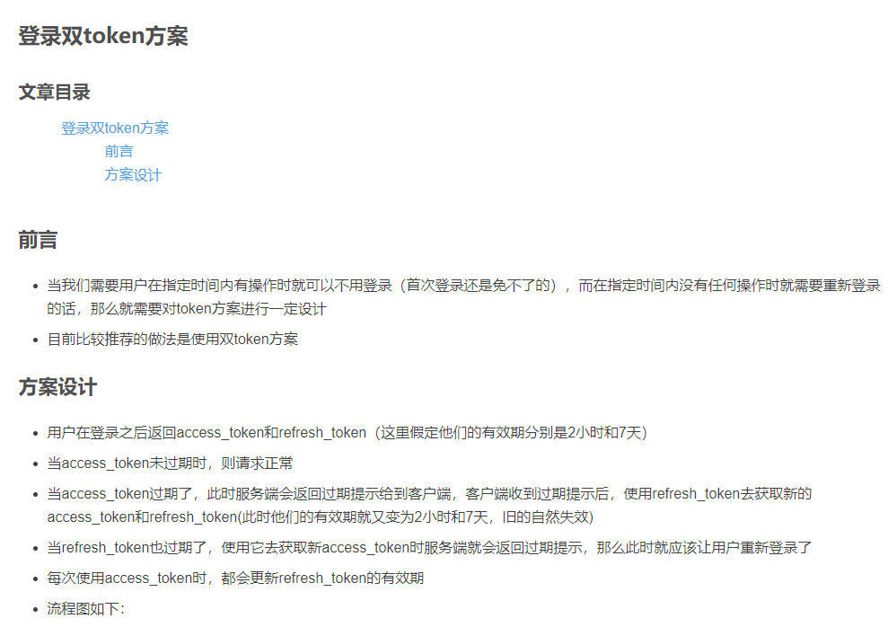

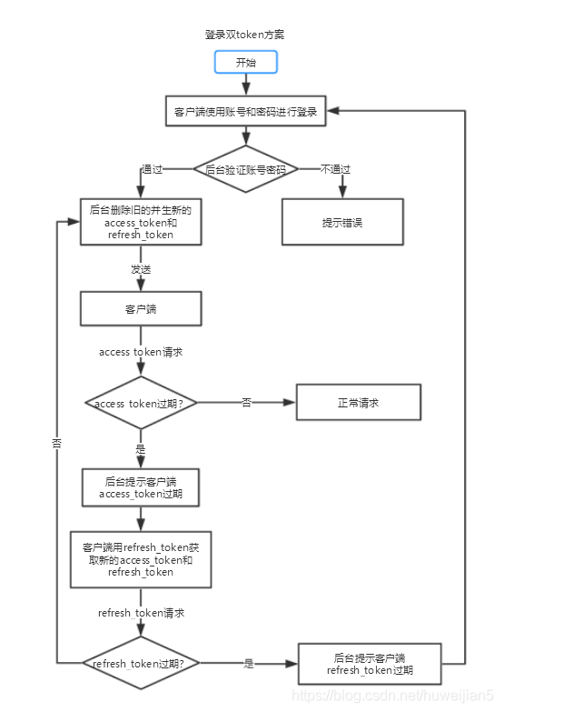

IDS①
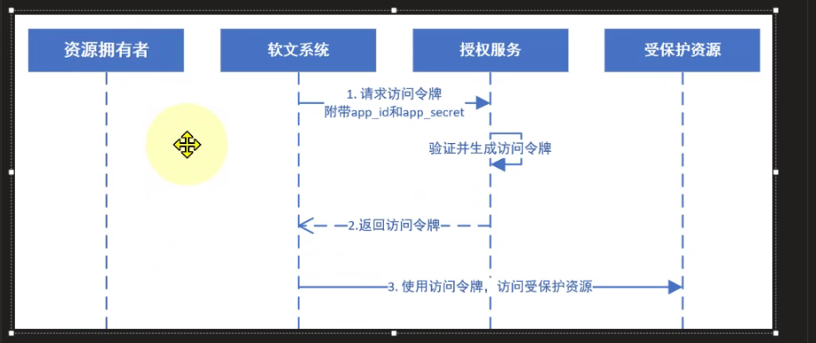
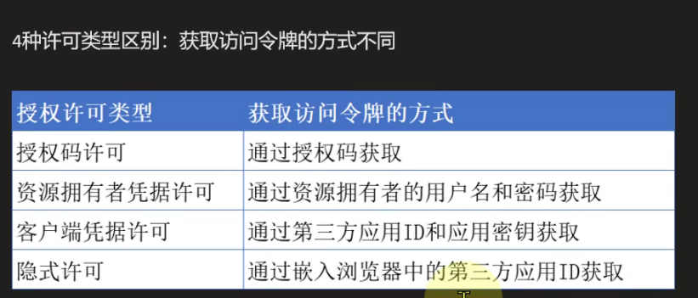
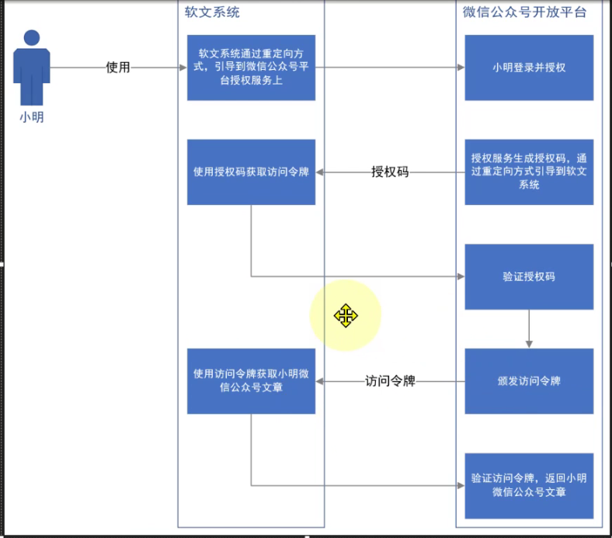

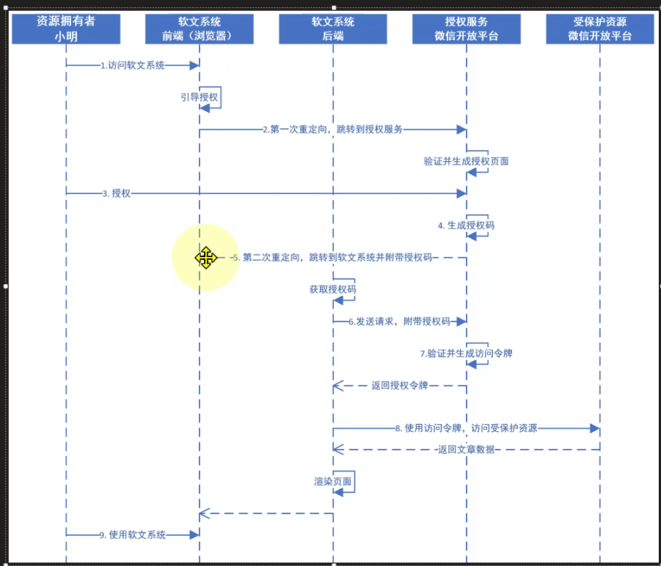

间接通信：获取授权码的交互
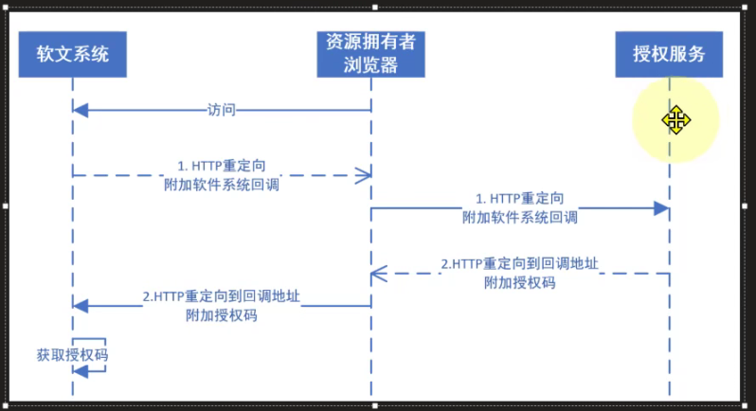

直接通信/后端通信：通过授权码换取访问令牌的交互
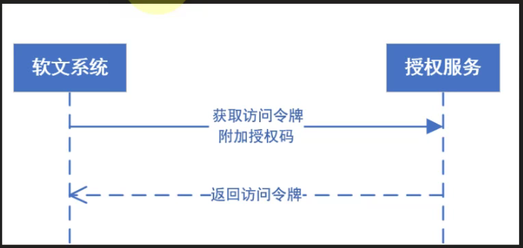

资源所有者密码授权模式
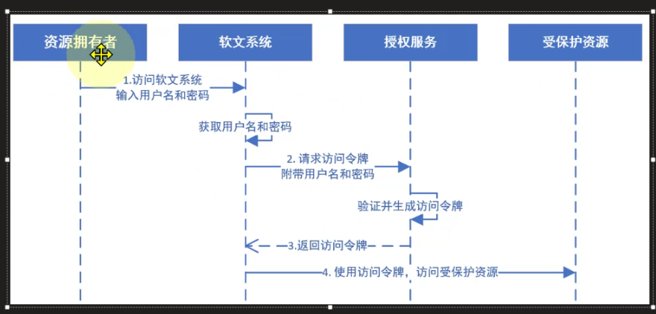

客户端凭证许可

说明⑥
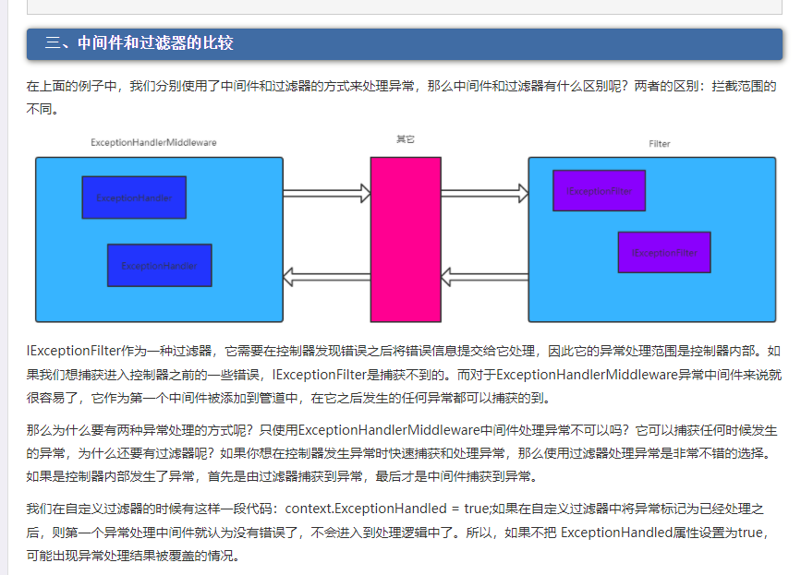

说明⑦
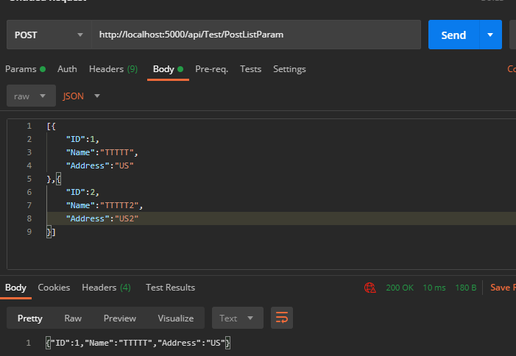
数据请求的来源
1.url
[FromQuery] 来自于url
2.from表单
[FromForm]来自于表单数据
3.app/json
[FromBody] 来自于 json
4.restful风格
[FromHeader] 请求头
[FromRoute] 路由
[FromServices] 服务

Get方法
（1）无参数

[HttpGet("GetNoParam")]
public string GetNoParam()
{
return JsonConvert.SerializeObject(new
{
Msg ="无参数"
}) ;
}

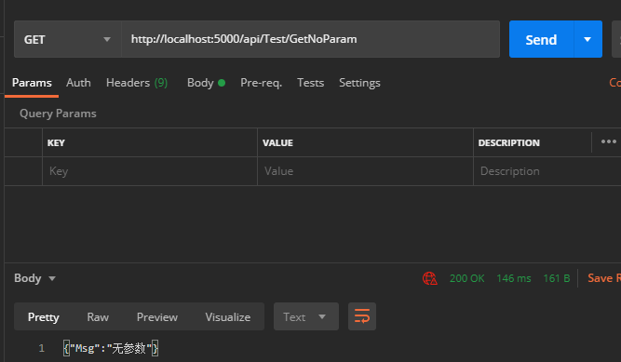

（2）两个参数

[HttpGet("GetDoubleParam")]
public string GetDoubleParam(int Id, string name)
{
return JsonConvert.SerializeObject(new
{
ID = Id,
Name = name,
Msg = "两个参数"
});

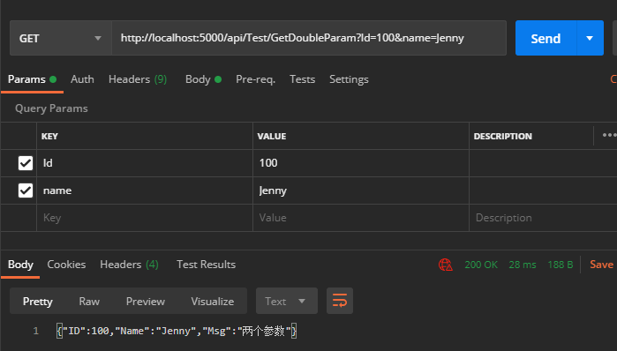

（3）对象参数（Body传参）

[HttpGet("GetObjectParam")]
public string GetObjectParam(Person person)
{
//使用Body的raw传递参数
return JsonConvert.SerializeObject(new Person
{
ID = person.ID,
Name = person.Name,
Address = person.Address

});
}

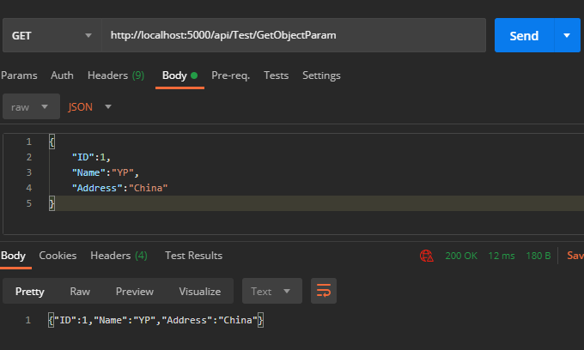

（4）对象参数（Query传参）

[HttpGet("GetObjectParam2")]
public string GetObjectParam2([FromQuery] Person person)
{
//缺少FromQuery属性，如果使用Params传递,会报416错误
return JsonConvert.SerializeObject(new Person
{
ID = person.ID,
Name = person.Name,
Address = person.Address

});
}

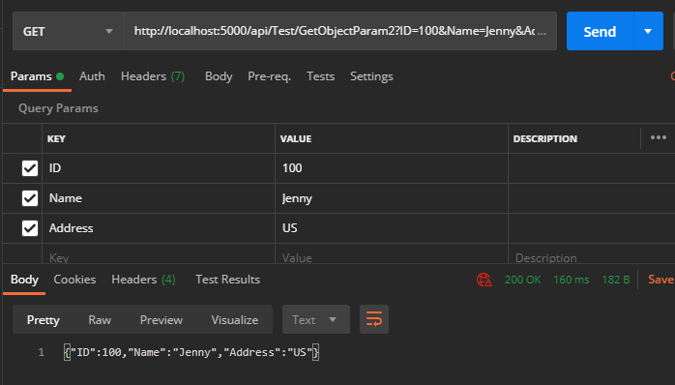

（5）参数是集合

[HttpGet("GetListParam")]
public string GetListParam(List<Person> person)
{
return JsonConvert.SerializeObject(new Person
{
ID=person[0].ID,
Name= person[0].Name,
Address = person[0].Address

});
}

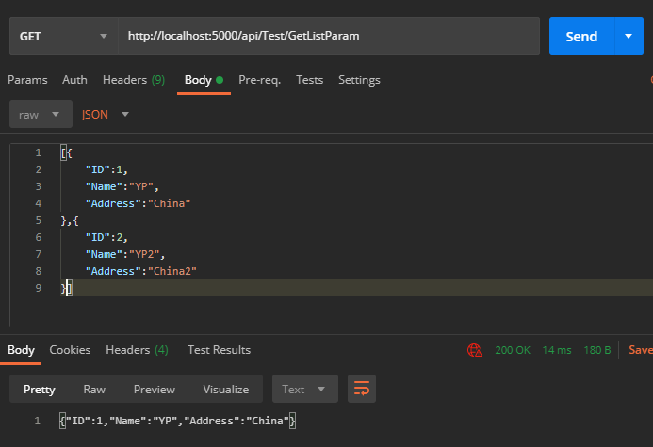

Post请求

（1）无参数
[HttpPost("PostNoParam")]
public string PostNoParam()
{
return JsonConvert.SerializeObject(new
{
Msg = "无参数"
});
}

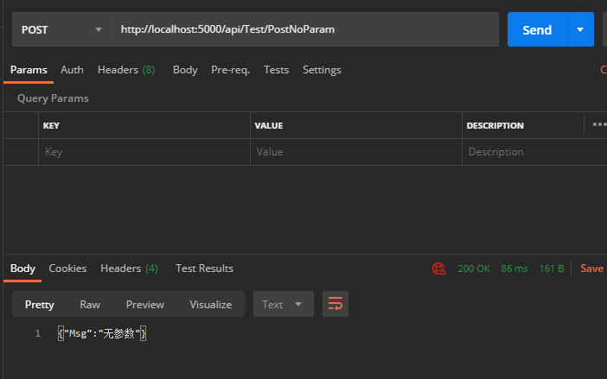

（2）两个参数
[HttpPost("PostDoubleParam")]
public string PostDoubleParam(int Id,string name)
{
return JsonConvert.SerializeObject(new
{
ID = Id,
Name = name,
Msg = "两个参数"
});
}

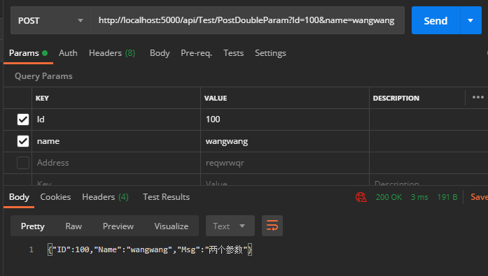

（3）对象参数（Body传参）
[HttpPost("PostObjectParam")]
public string PostObjectParam(Person person)
{
//boday的raw传参
return JsonConvert.SerializeObject(new Person
{
ID = person.ID,
Name = person.Name,
Address = person.Address

});
}

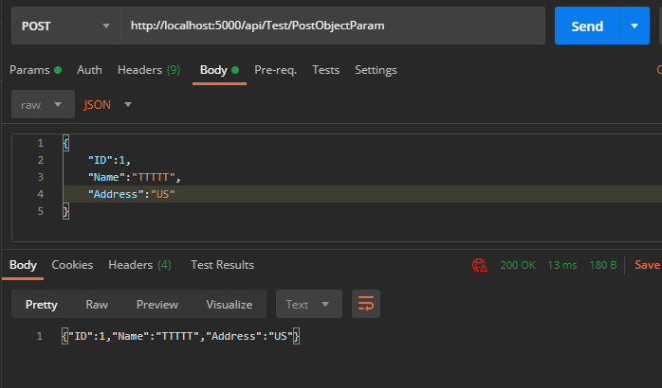

（4）对象参数（Body传参）
Post请求应避免Query传参
[HttpPost("PostListParam")]
public string PostListParam(List<Person> person)
{
return JsonConvert.SerializeObject(new Person
{
ID = person[0].ID,
Name = person[0].Name,
Address = person[0].Address

});
}

说明⑧
